1. Vault初期化
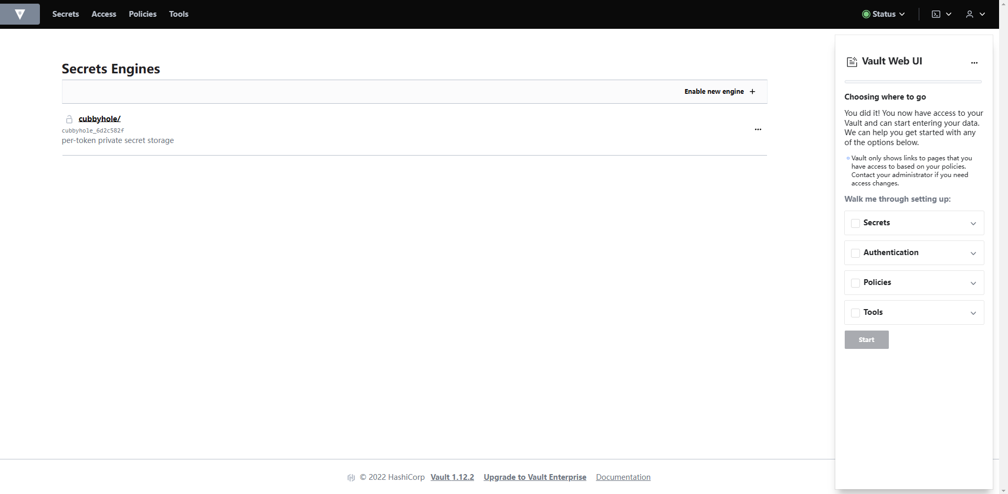
1. 初期化
 | http://localhost:8200/
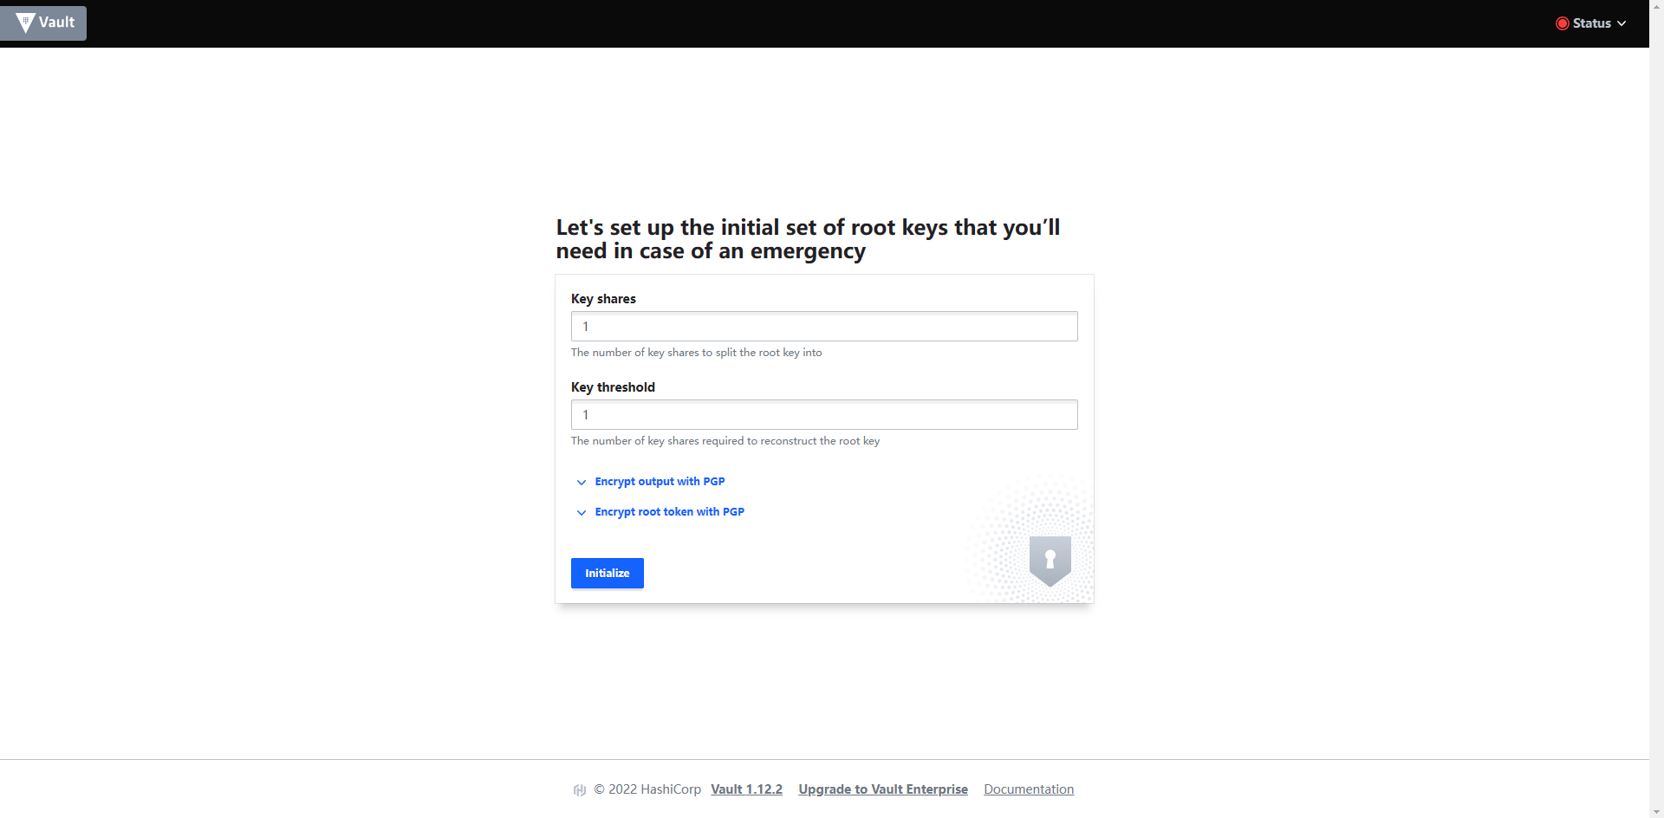

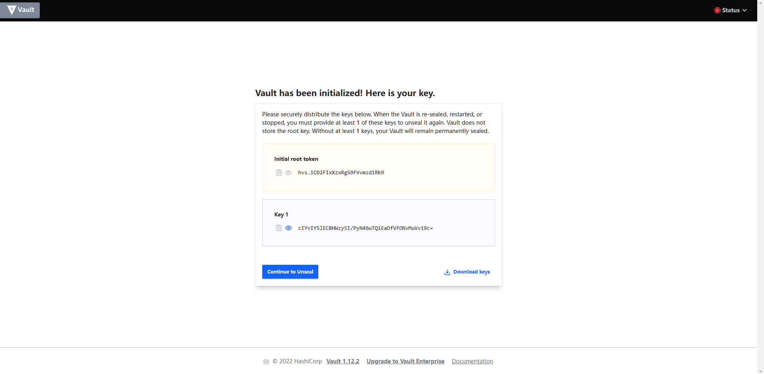

 |  | Initial root token
 |  |  | hvs.iCD2FIxXzxRgS9FVvmzd1Rk9

 |  | Key 1
 |  |  | cIYvIY5lECBHWzy5I/PyN46wTQ1EaOfVFONvMuVv19c=

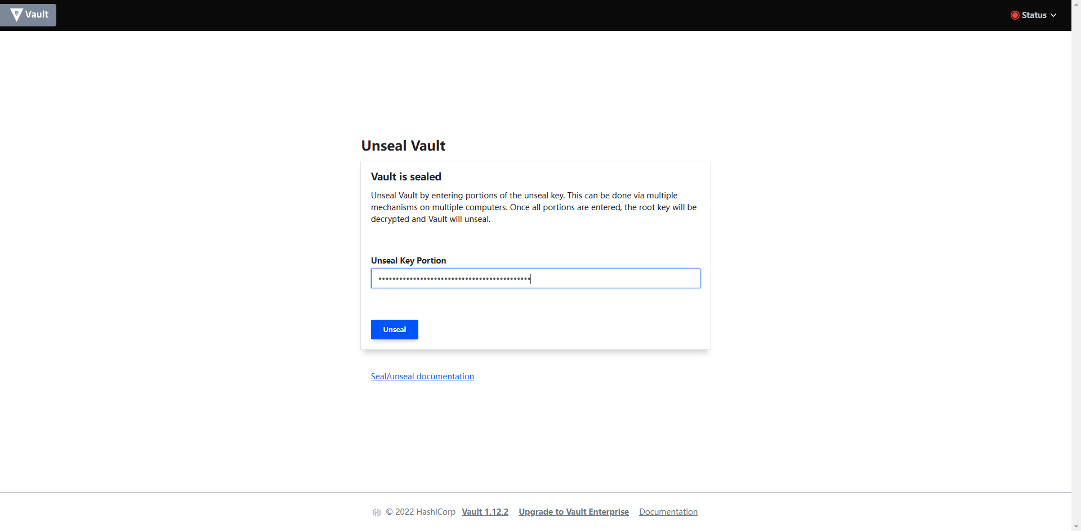

Key 1：cIYvIY5lECBHWzy5I/PyN46wTQ1EaOfVFONvMuVv19c=

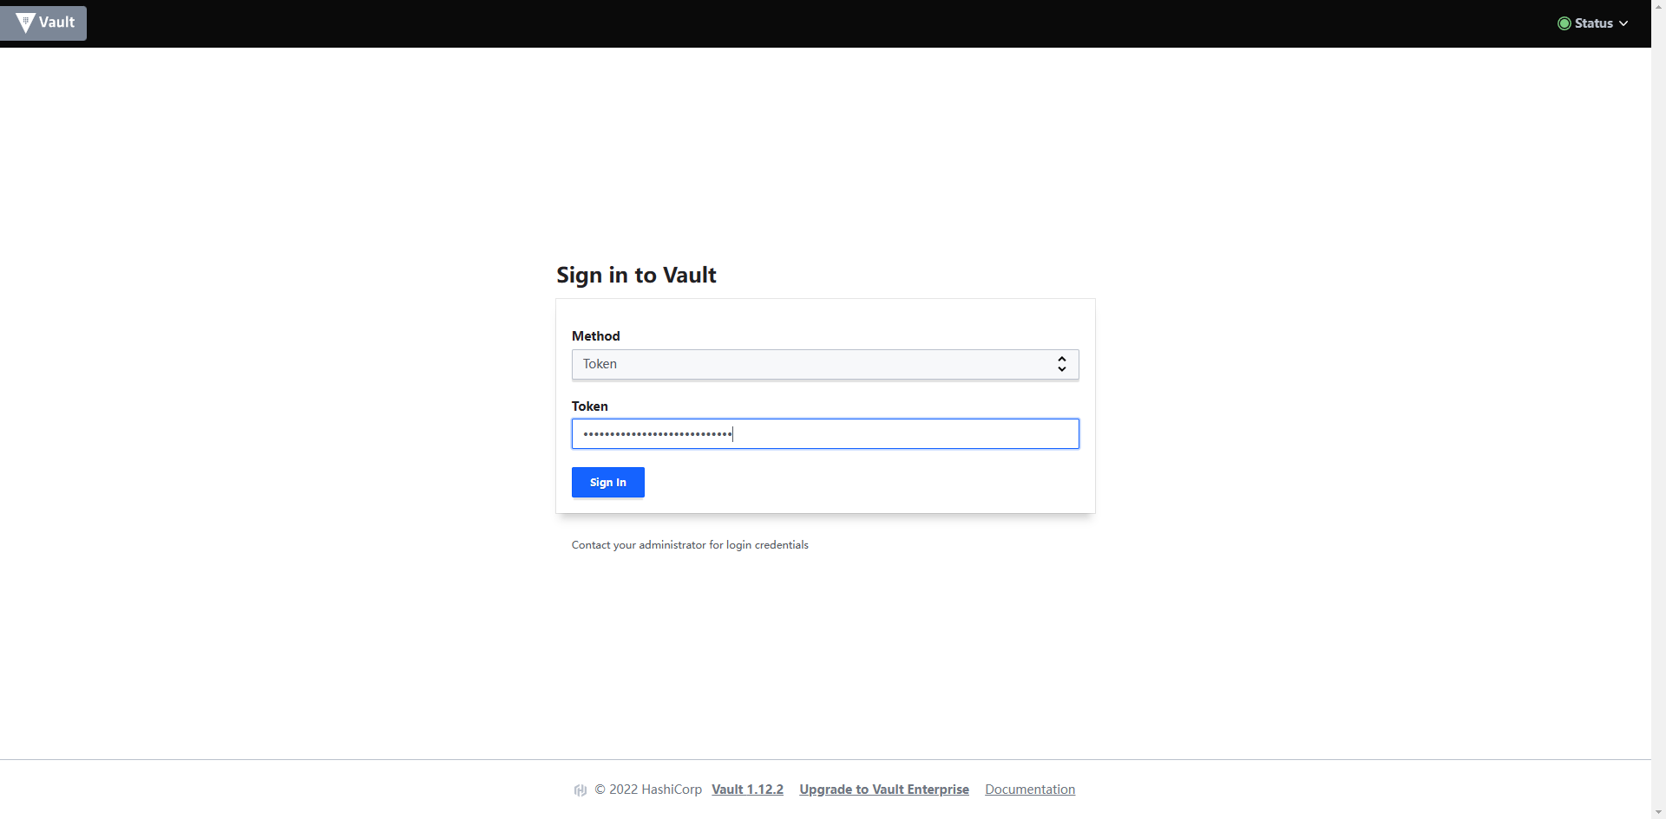

Initial root token：hvs.iCD2FIxXzxRgS9FVvmzd1Rk9

2. 创建基于Database的Secret(动态用户)
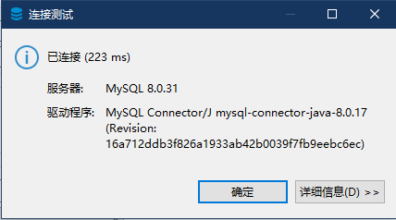
1. 创建用于管理DB账户密码的Database连接

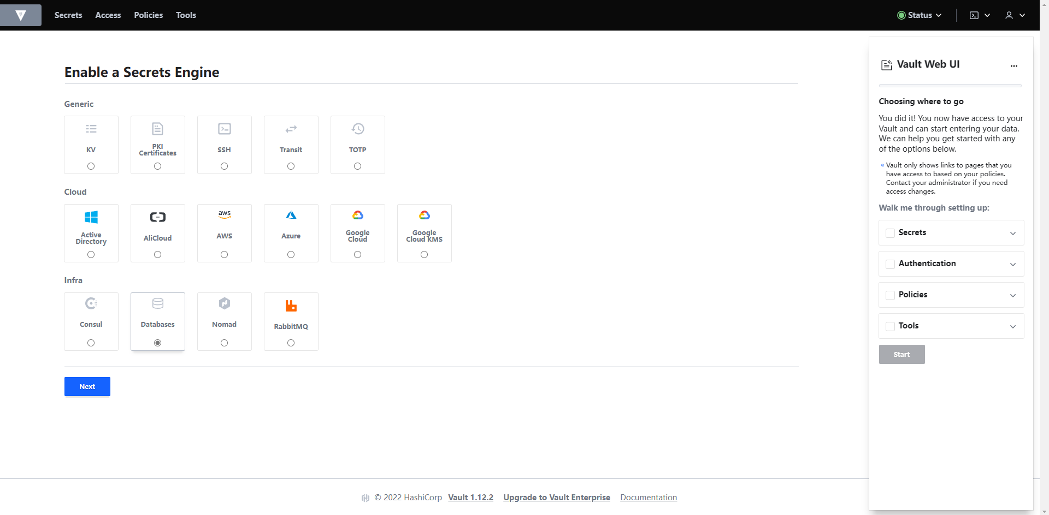

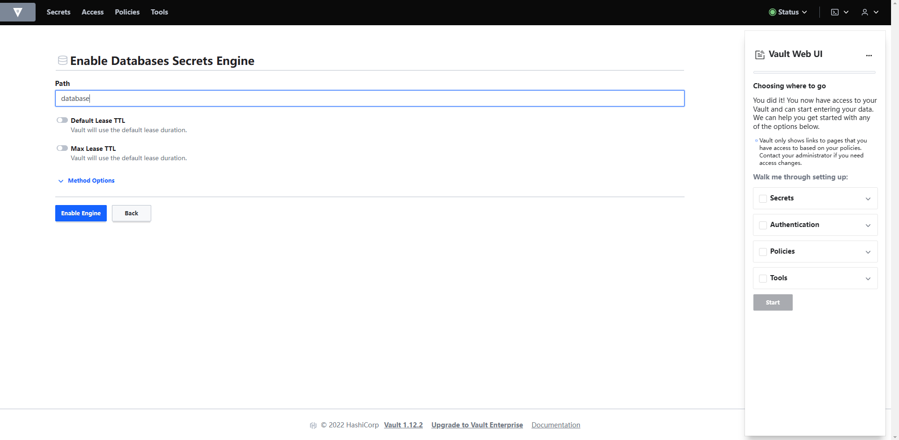

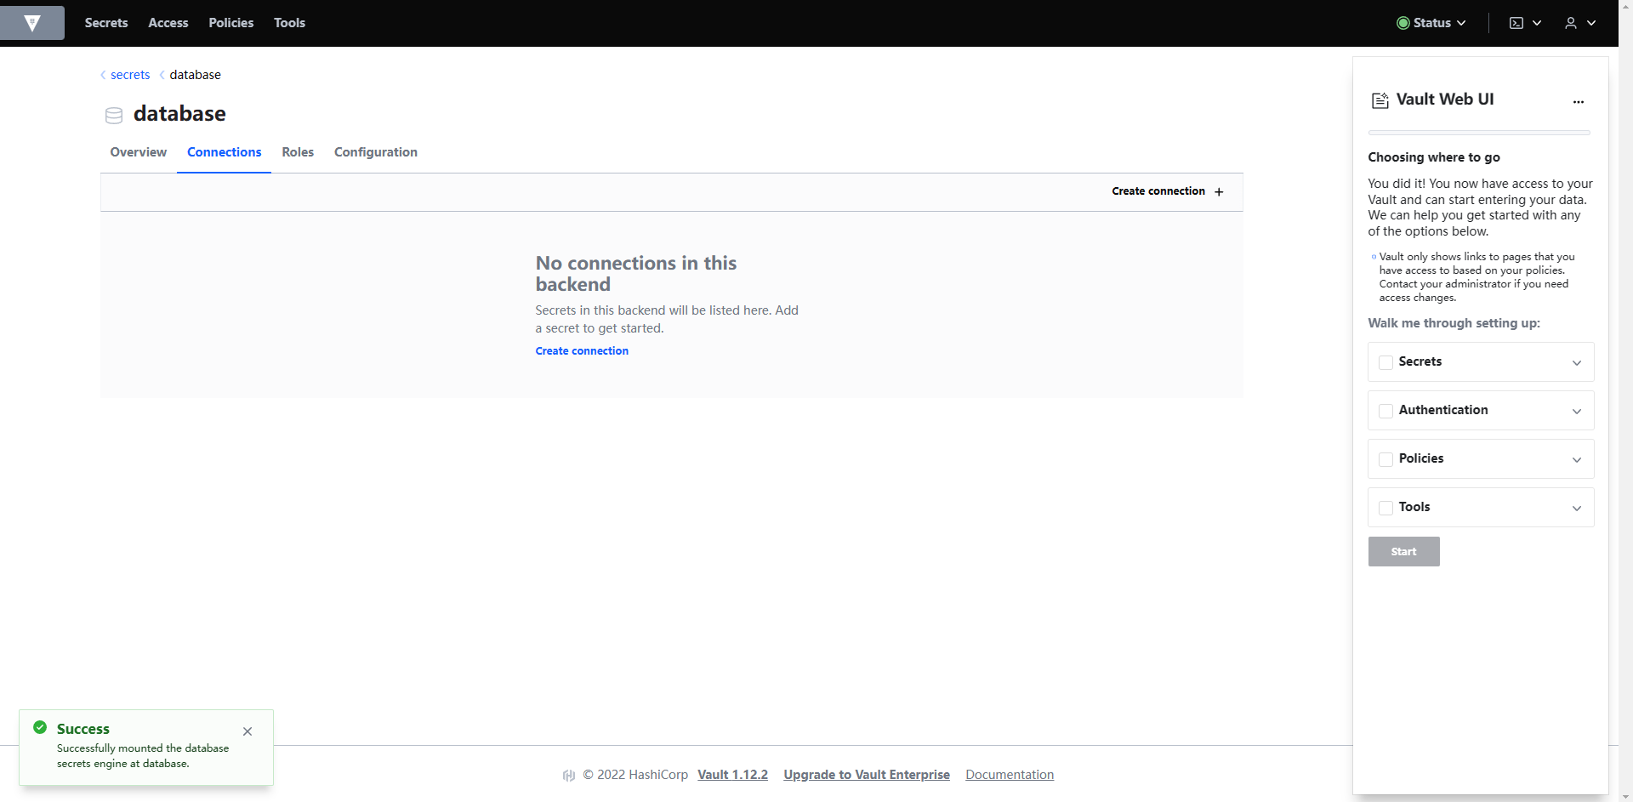

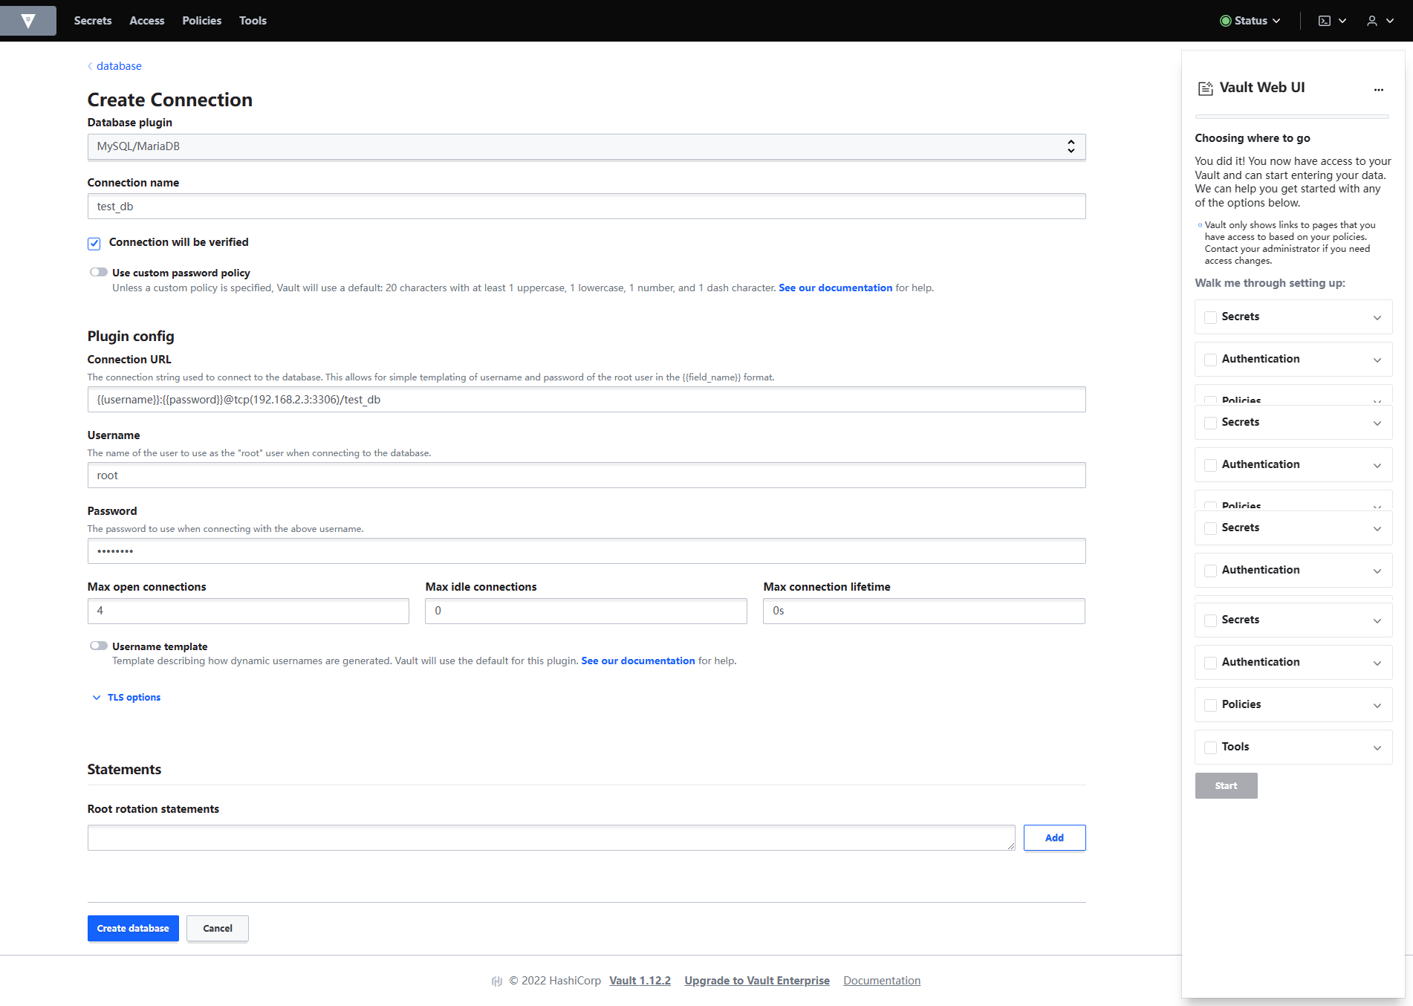

DB连接用账号/密码
DB连接用账号/密码

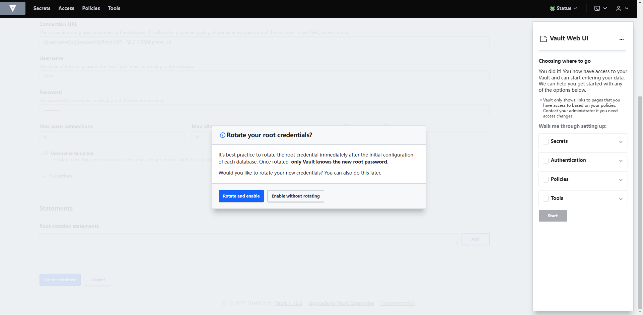

2. 创建基于Database的Secret(动态用户)
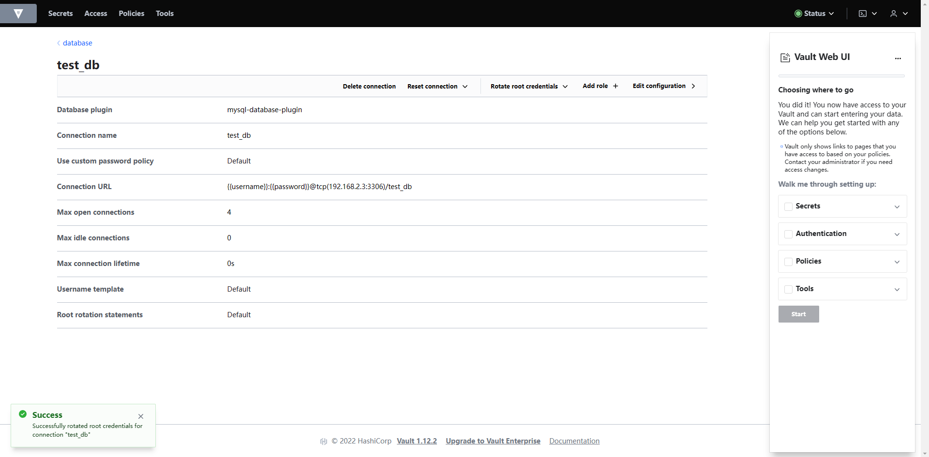

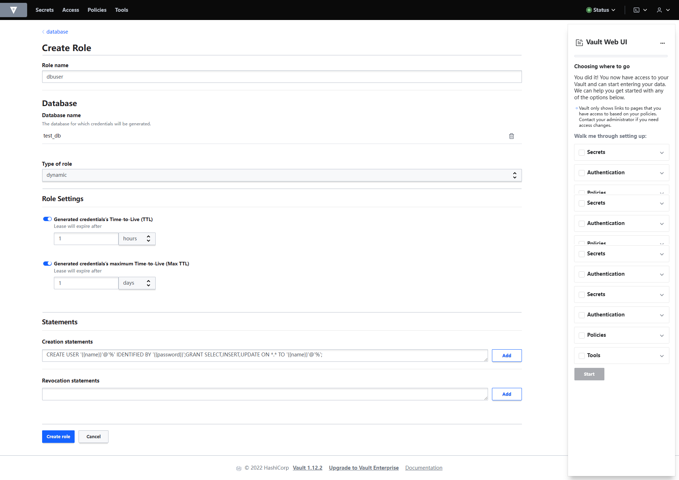

3. 生成DB连接用账号/密码
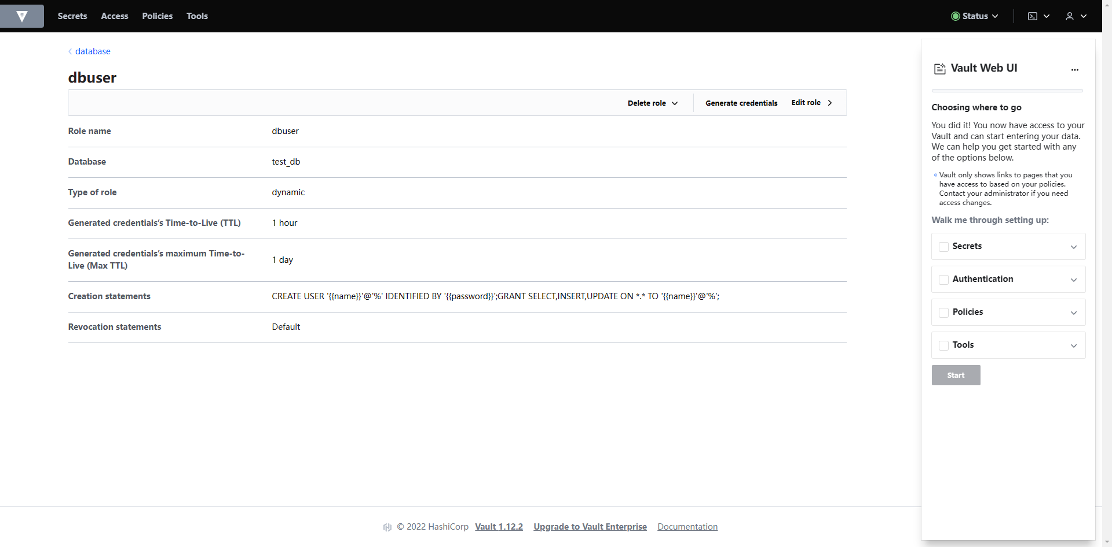

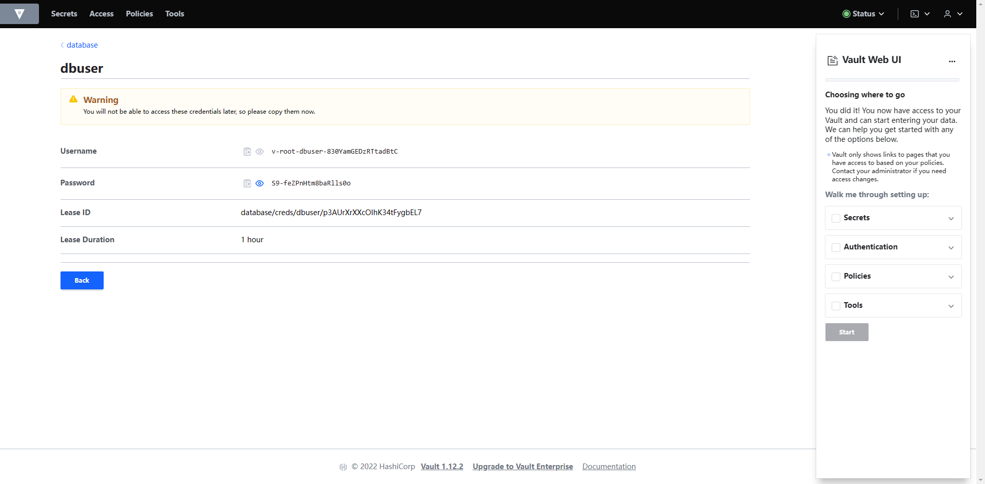

4. 测试DB连接
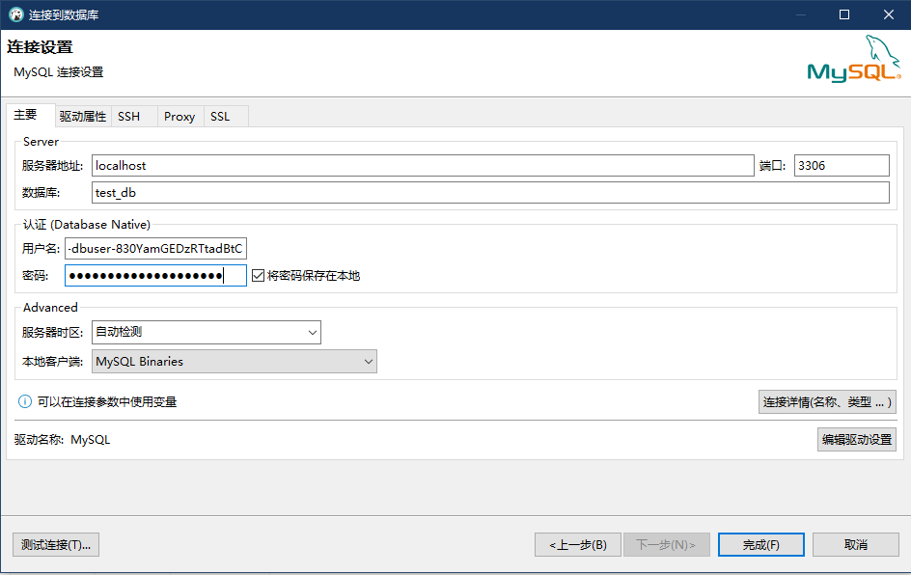

用户名：v-root-dbuser-830YamGEDzRTtadBtC
密码：S9-feZPnHtm8baRlls0o

3. 创建基于Database的Secret(静态用户)
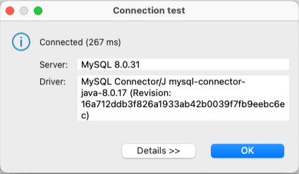
1. 创建基于Database的Secret(静态用户)
 | ** Database连接使用sheet「2. 创建基于Database的Secret(动态用户)」中创建的DB连接
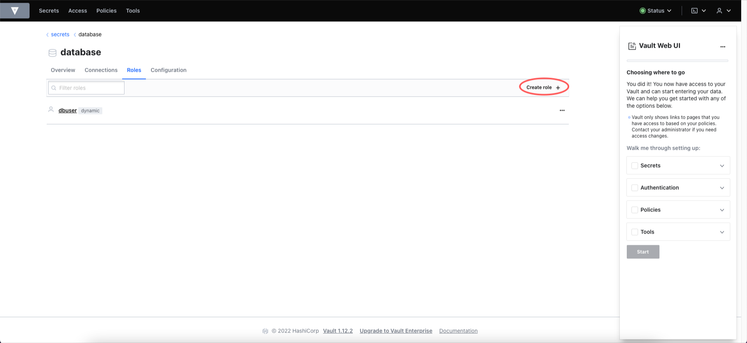

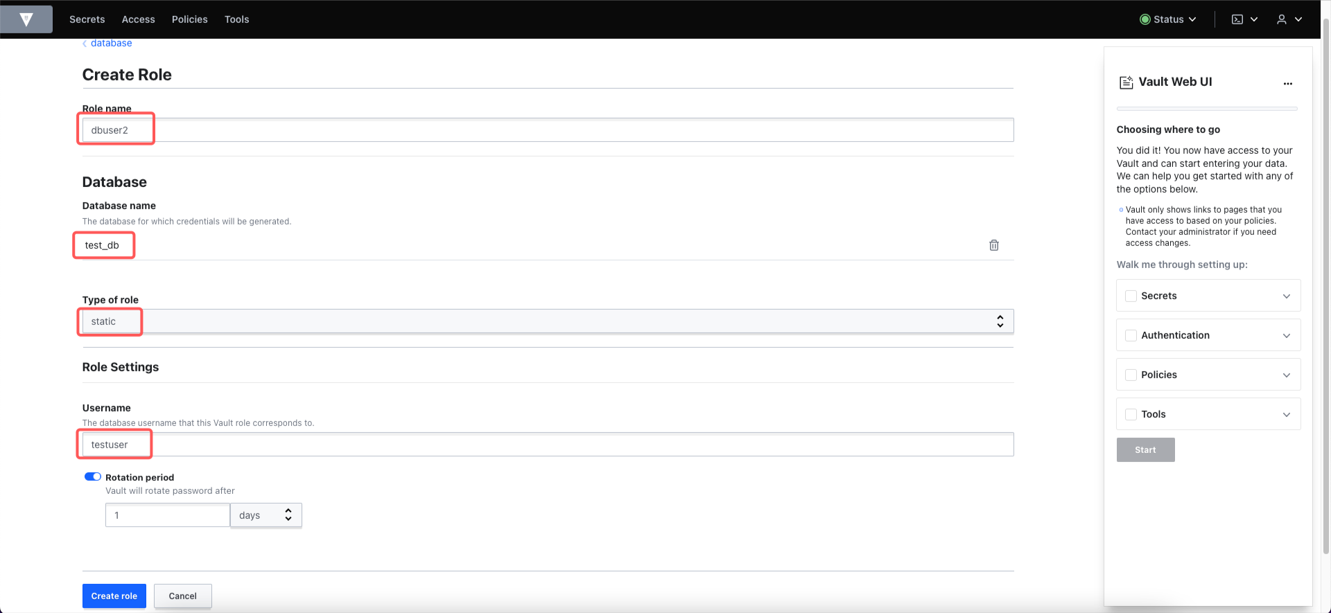

既存可用的DB用户

3. 生成DB连接用账号/密码
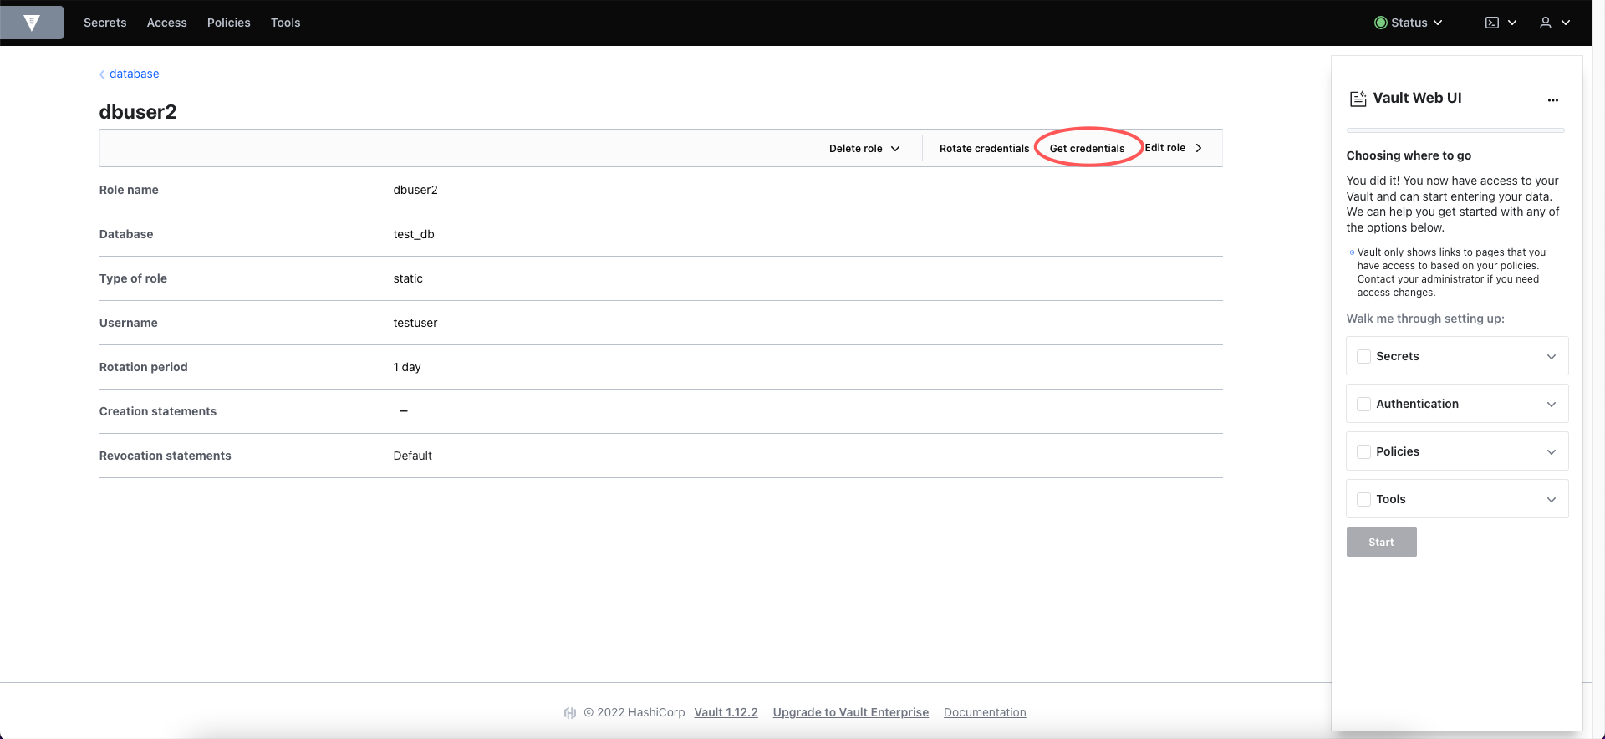

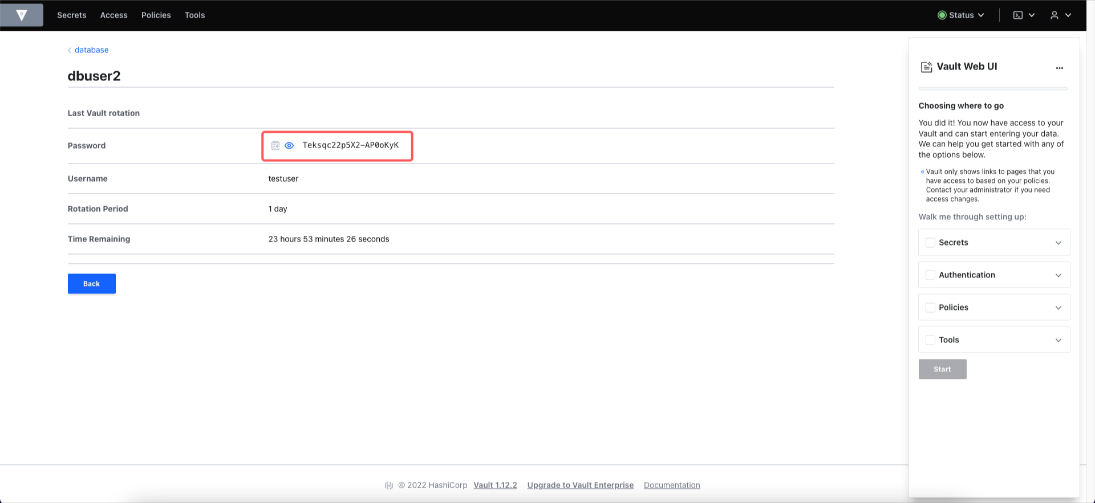

4. 测试DB连接
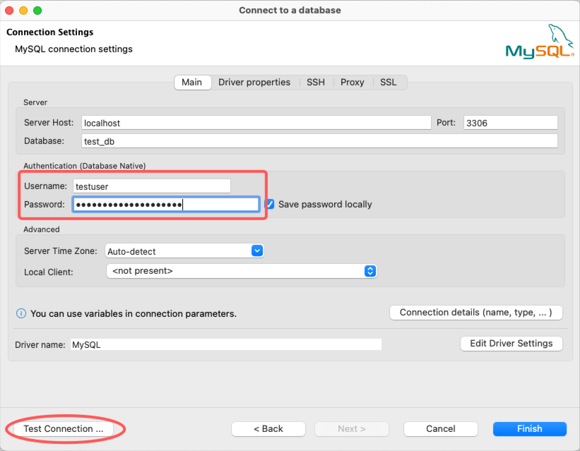

用户名：testuser
密码：Teksqc22p5X2-AP0oKyK

4. 创建基于键值对的Secret
1. 启用Secret Engine：KV
 | 使用命令「vault secrets enable kv」也可启用Secret Engine：KV

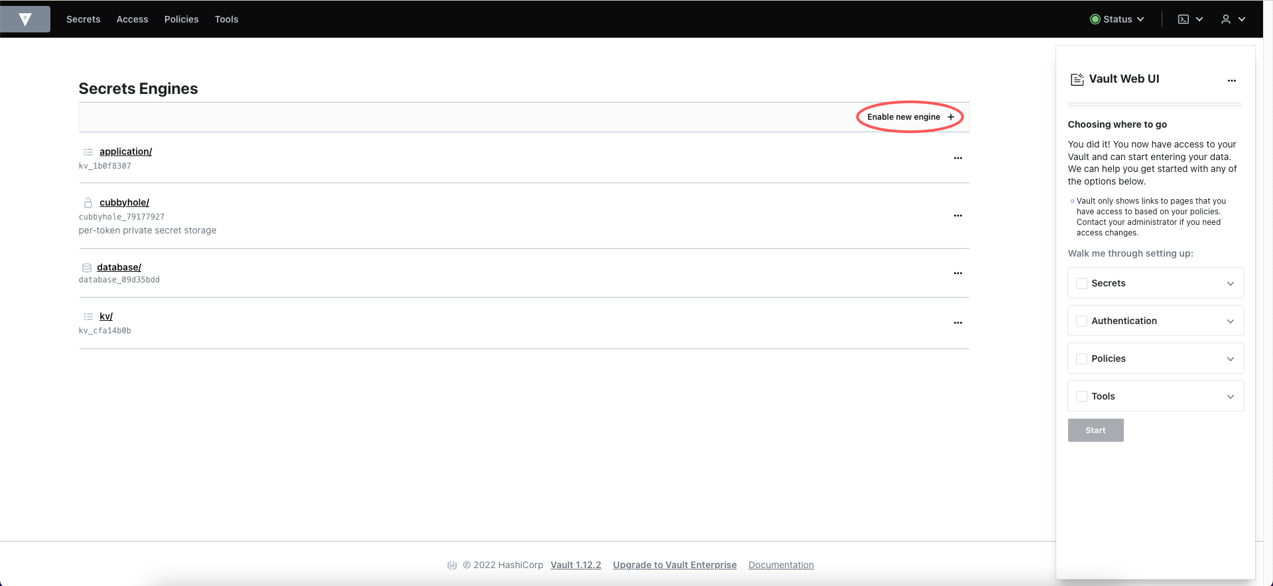

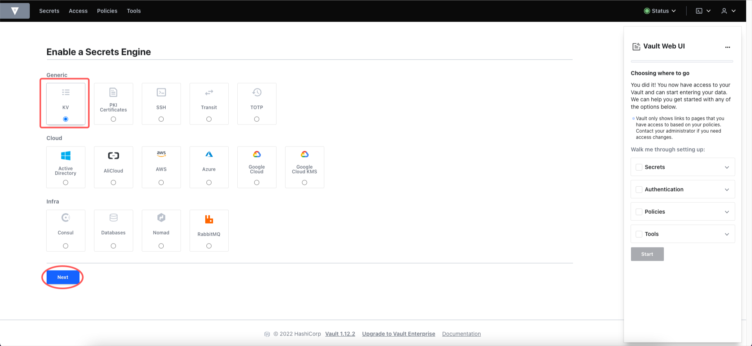

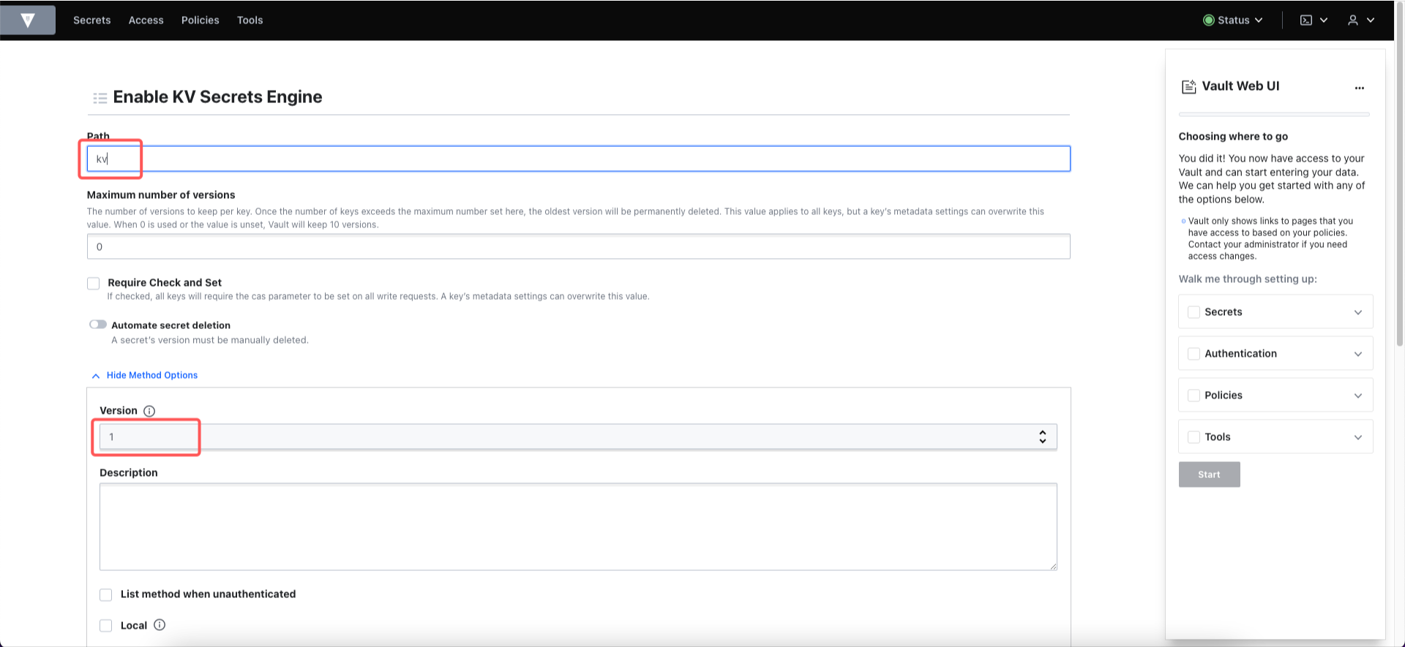

说明：
命令「vault secrets enable kv」默认使用的path为「kv」；更换后无法自动匹配Secret Engine。

说明：
命令「vault secrets enable kv」默认使用的version为「1」

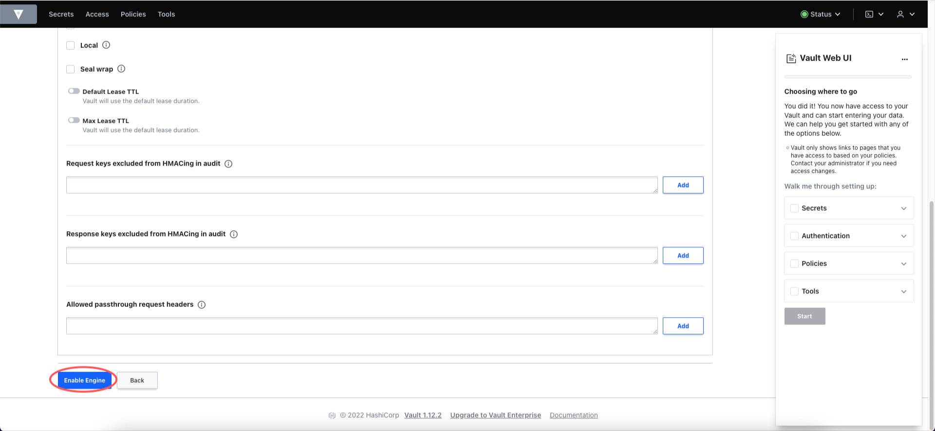

2. 添加可用的键值对象
 | 使用命令「vault write kv/test_db username=testuser password=testpassword」可以也添加path为「test_db」,两个设定值「username: testuser」, 「password: testpassword」的设定项

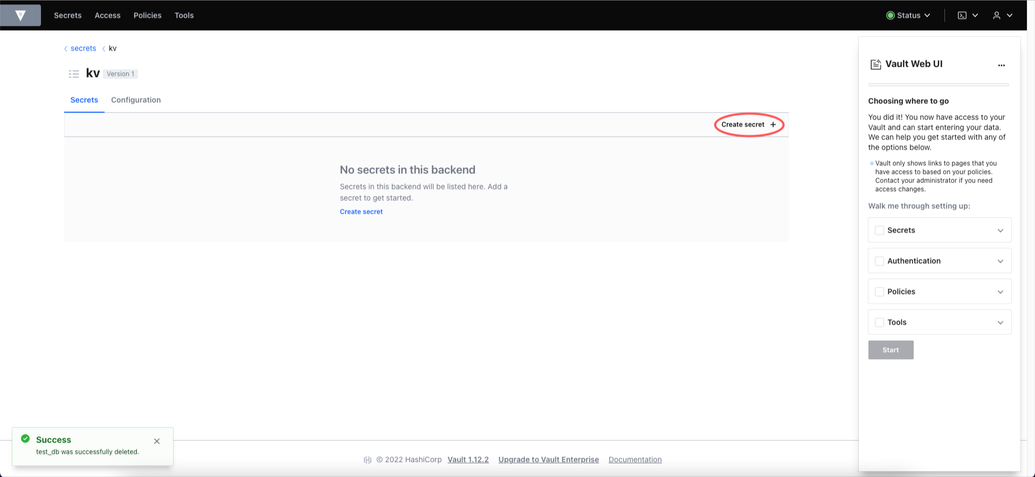

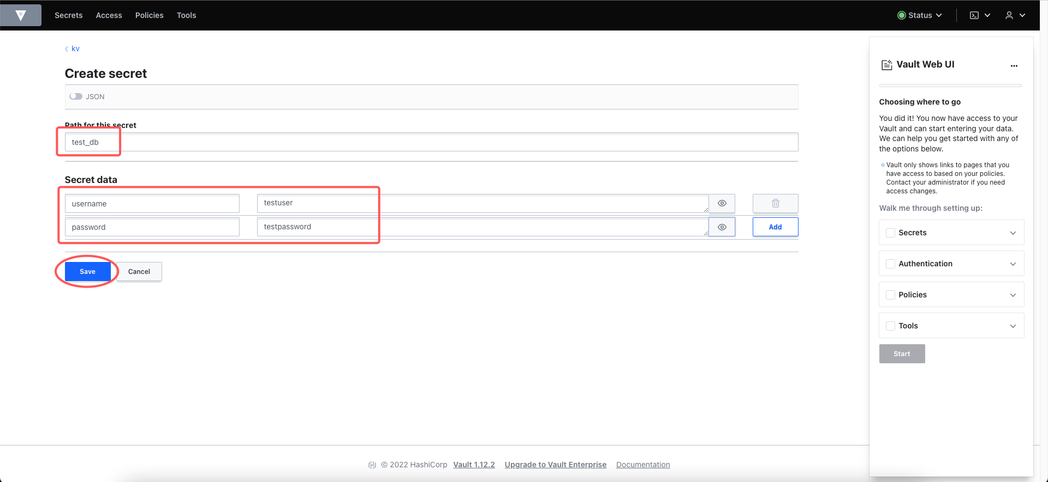

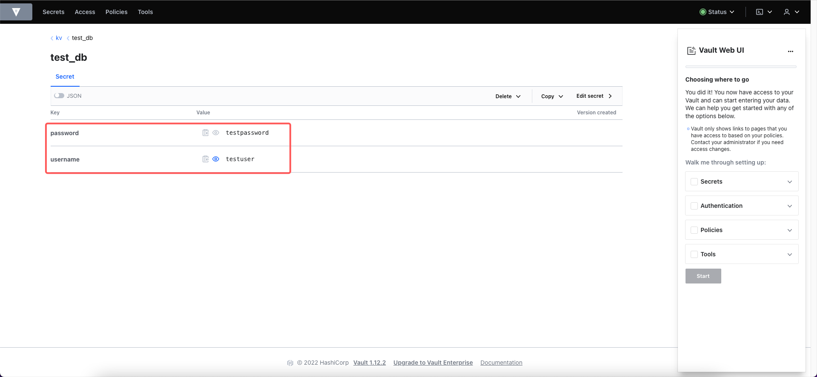

因为保存的是固定值，并没有与DB同步数据的过程，所以当DB侧更新了登录用账户密码信息后，需要手动更新Secret，否则会无法连接DB

